Despreciation
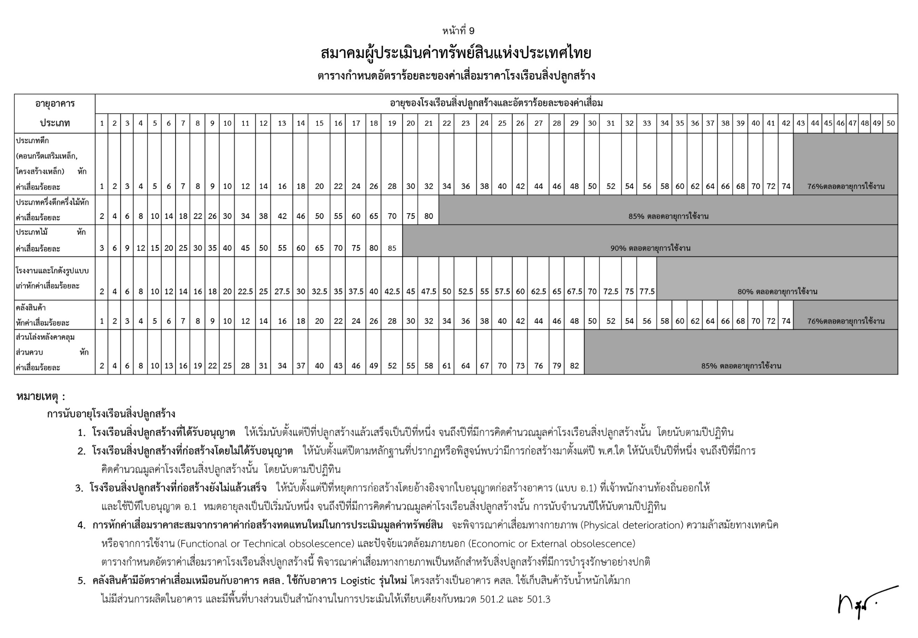
รายการประเมินทรัพย์สินอาคารเรียนและสิ่งปลูกสร้าง อ้างอิงกรมธนารักษ์ ก่อนคิด Factor F
เพื่อใช้ในการประเมินทรัพย์สินมูลค่าในโรงเรียนสังกัด สพฐ

ลำดับ | ประเภทอาคาร | ราคาประเมิน 2568 | ประเภทค่าเสื่อมอาคาร | อายุใช้อาคาร | อัตราร้อยละ
ประภท |  | บาท/ตร.ม. |  | ปี | ค่าเสื่อมเมื่อถึงอายุ
1 | อาคารเรียนไม้ชั้นเดียว | 11,500 | ประเภทไม้ | 18 | 93%
2 | อาคารเรียนไม้ชั้นเดียว ใต้ถุนสูง | 13,800 | ประเภทไม้ | 18 | 93%
3 | อาคารเรียนไม้ สูง 2 ชั้น | 12,000 | ประเภทไม้ | 18 | 93%
4 | อาคารเรียนตึกชั้นเดียว | 8,600 | ประเภทตึก | 42 | 76%
5 | อาคารเรียนตึก 2 ชั้น | 8,500 | ประเภทตึก | 42 | 76%
6 | อาคารเรียนครึ่งตึกครึ่งไม้ 2 ชั้น | 9,600 | ประเภทตึกครึ่งไม้ | 21 | 85%
7 | อาคารเรียนตึกสูง 3 - 5 ชั้น | 10,400 | ประเภทตึก | 42 | 76%
8 | อาคารเรียนตึกสูง 6 - 10 ชั้น | 10,900 | ประเภทตึก | 42 | 76%

 |  |  |  |  | *** กรอกข้อมูลราคาของอาคาร ***
 |  |  |  |  | ณ ปีปัจุบัน

รายการประเมินความ คุ้มค่าของอาคาร สังกัดโรงเรียนใน สพฐ. ปี |  |  | 2568

1 | อาคารเรียนแบบ |  | อาคารเรียนแบบ 105/29
2 | ประเภทอาคาร ลำดับ ที่ |  | 5 | อาคารเรียนตึก 2 ชั้น
3 | ก่อสร้างปี พ.ศ. |  | 2531
4 | อายุการใช้งานของอาคาร |  | 37 | ปี
6 | พื้นที่การใช้งานของอาคาร |  | 630 | ตร.ม.
5 | อัตราร้อยละของค่าเสื่อม |  | 64% | อายุการใช้งานให้เทียบจากตารางกรมธนารักษ์ แล้วนำจำนวนร้อยละมา คำนวณ
7 | ค่าซ่อมโครงสร้างที่ทำการประเมินเบื้องต้น |  | 1,650,000.00 | บาท | (กรอกราคาซ่อมแซมที่ประเมิน)
8 | ราคาอาคารเรียน |  | 8,500.00 | บาท/ตร.ม. | (จากตารางประเภทอาคาร 1 -8)
9 | มูลค่าอาคารเรียน (ก่อนคิด Factor F) |  | 5,355,000.00 | บาท/ตร.ม.
10 | Factor F |  | 1.3016 | (จากการคิดค่า Factor F ปัจจุบัน)
11 | มูลค่าอาคารเรียนก่อสร้างในปัจจุบัน |  | 6,970,068.00 | บาท
12 | หักราคาค่าเสื่อมราคา |  | 4,460,843.52 | บาท
13 | มูลค่าอาคารเรียนคงเหลือในปัจจุบัน | **** | 2,509,224.48 | บาท
14 | มูลค่าซ่อมอาคารต้องไม่เกินร้อยละ 50 | **** | 1,254,612.24 | บาท
15 | คิดเป็นร้อยละของมูลค่าในปัจจุบัน | **** | 66% | ไม่คุ้มค่าต่อการลงทุน
 |  |  |  |  | *** กรอกข้อมูลของอาคาร ***

ราคาประเมินการซ่อมแซม ต่อจุด/ต่อ ตารางเมตร ***รวม Factor F*** รวมค่าแรง

ลำดับ | รายการ |  | ราคา/บาท | หน่วย | หมายเหตุ

1 | รายการซ่อมแซมโครงสร้างเสา แบบ ถึงฐานราก |  | 11,530.00 | ต่อจุด
2 | รายการซ่อมแซมโครงสร้างเสา แบบ ไม่ถึงฐานราก |  | 2,360.00 | ตร.ม.
3 | รายการซ่อมแซมท้องพื้น |  | 2,230.00 | ตร.ม.
4 | รายการซ่อมแซมท้องพื้น ค.ส.ล. แบบไม่เปลี่ยนเหล็ก |  | 1,970.00 | ตร.ม.
5 | รายการซ่อมแซมคาน |  | 3,540.00 | ตร.ม.
6 | รายการซ่อมแซมพื้นดาดฟ้า |  | 1,310.00 | ตร.ม.
7 | รายการงานติดตั้งพื้นไม้ (พร้อมตง คาน) |  | 2,490.00 | ตร.ม.
8 | งานพื้นไฟเบอร์ซีเมนต์ หนา 16 มม. พร้อมโครงเหล็ก |  | 2,400.00 | ตร.ม.
9 | รายการซ่อมแซมผนัง |  | 840.00 | ตร.ม.
10 | รายการเปลี่ยนโครงหลังคาเหล็กรูปพรรณ |  | 2,200.00 | ตร.ม.
11 | รายการเปลี่ยนวัสดุหลังคา Metal Sheet |  | 450.00 | ตร.ม.
12 | รายการเปลี่ยน ฝ้า เพดาน |  | 500.00 | ตร.ม.
13 | รายการเปลี่ยนดวงโคม เดินสายไฟ สวิซท์ |  | 1,870.00 | ต่อจุด
14 | รายการเปลี่ยนปลั๊กกราวคู่ เดินสายไฟ |  | 800.00 | ต่อจุด

